Graficos
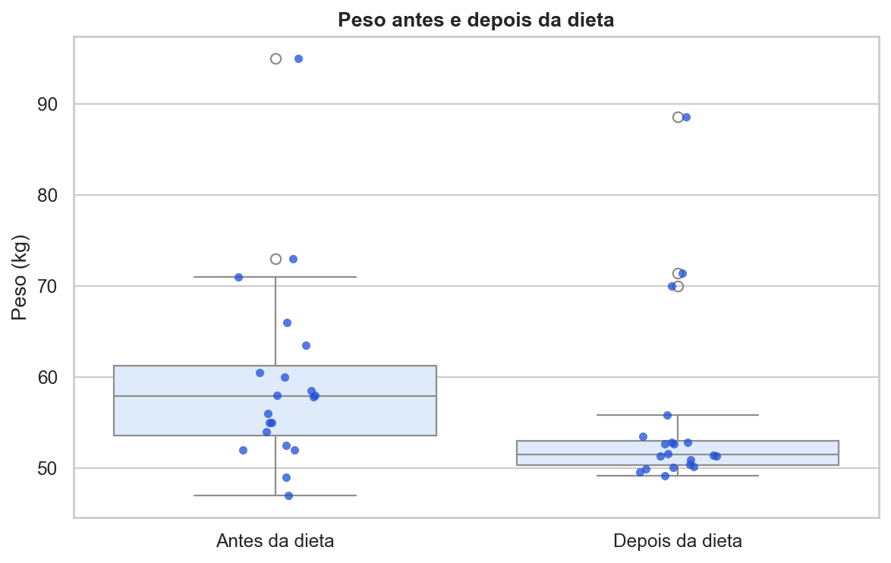
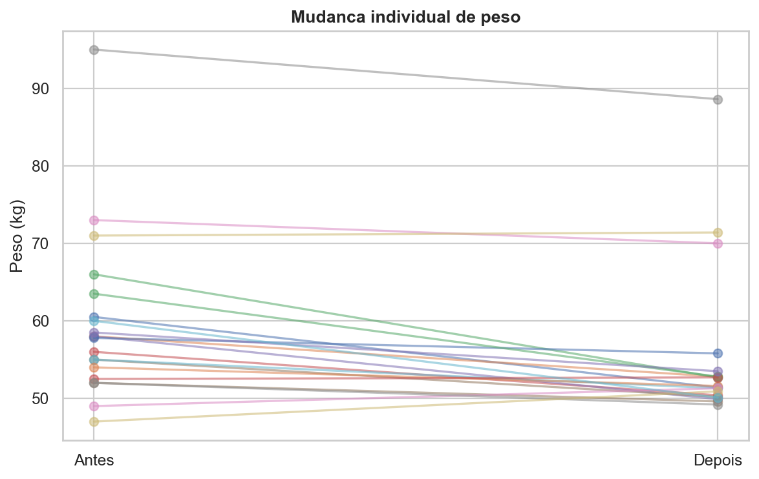
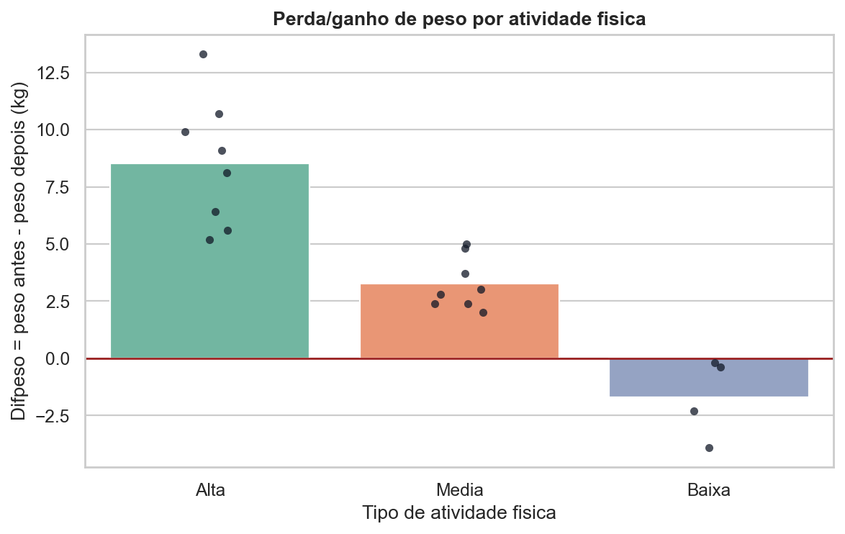
Analise
Graficos incluidos nesta aba: pesos antes/depois, linhas pareadas individuais e Difpeso por atividade fisica.

